PIN
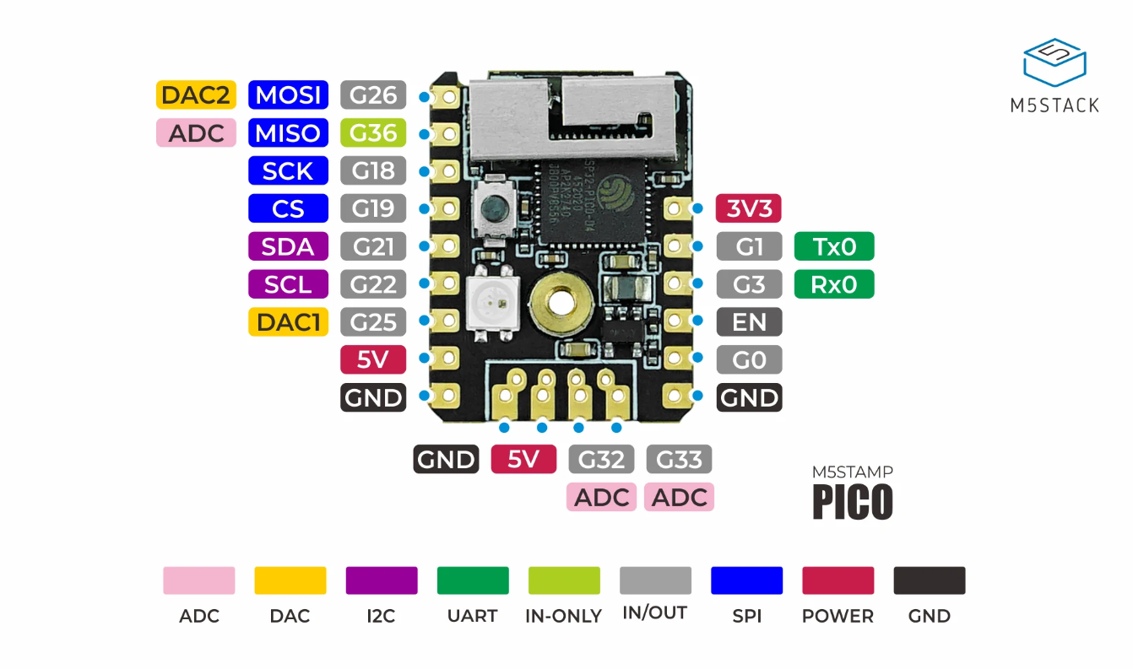
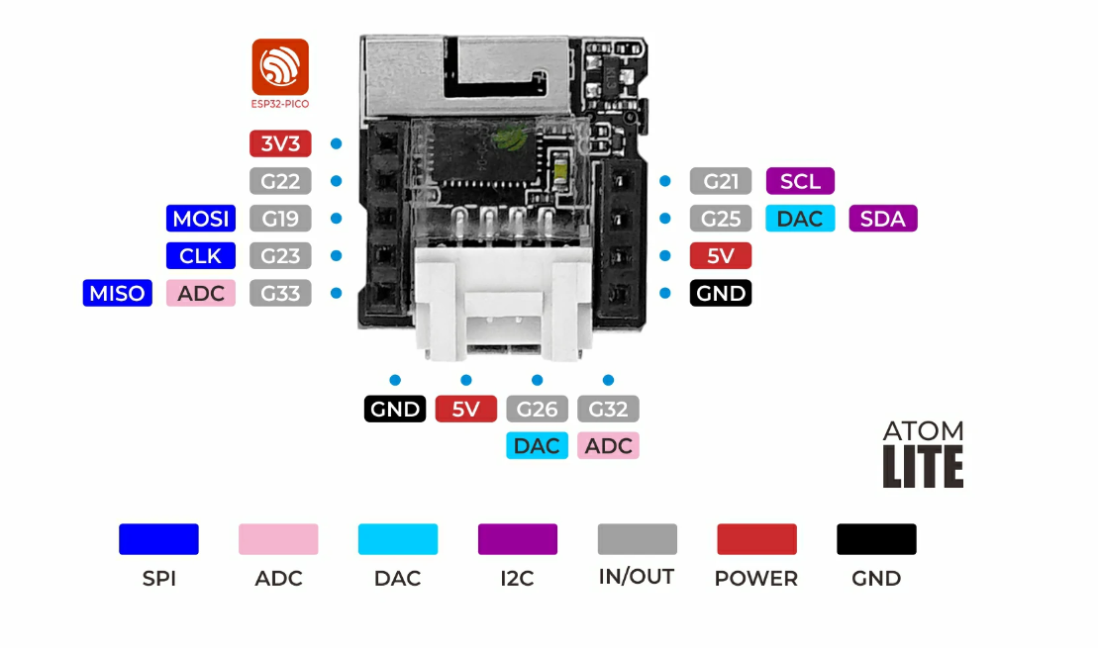
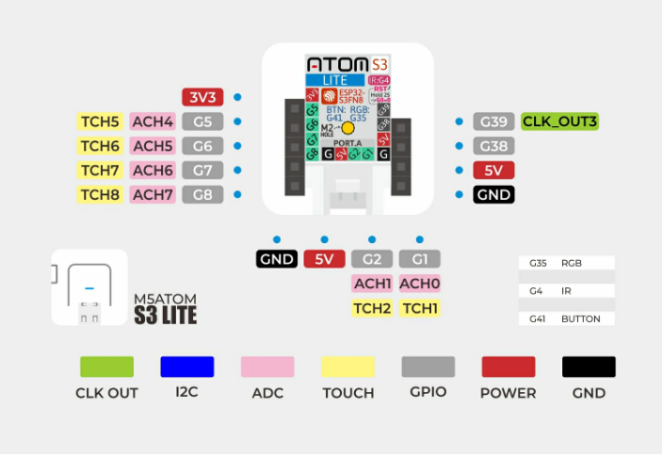
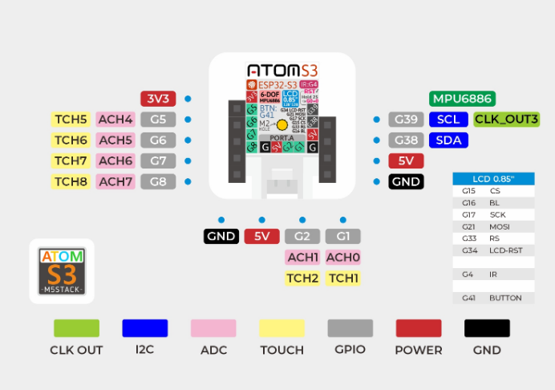

 |  |  | ATOM | STAMP
USE_VFD | OUT | SPISCLK_PIN | 22 | 22
 | OUT | SPISS_PIN | 19 | 19
 | OUT | SPIMOSI_PIN | 25 | 25
USE_DCDC | AD | DCDCFDB_PIN | 33 | 33
 | OUT | DCDCPWM_PIN | 21 | 21
USE_ILLUMI | AD | ILLUMI_PIN | 34(23) | 36
USE_I2C | OUT | SCL_PIN | 32 | 32
 | OUT | SDA_PIN | 26 | 26
USE_IR | IN | IRRCV_PIN | 32 | 18
USE_DHT11 | I/O | DHT_PIN | 32 | 0
 |  | Tx0 |  | 1
 |  | Rx0 |  | 3
BTN | IN |  | 39 | 39
LED | OUT |  | 27 | 27

